Fatura B1 (GD) OK
B1 Res |  |  | Vigência das Tarifas: | 2026-08-07 |  |  |  |  |  |  | Bandeira | R$/kWh | ANEEL em 29/06 |  | TUSD FIO B
 |  |  |  |  |  |  |  |  |  |  | VERDE | 0.00000
TARIFA | TARIFA NOVA - REH 3241/2023 |  |  | TARIFA NOVA - REH xxxx/2024 |  |  | Tarifas Proporcionalizadas |  |  |  | BAM | 0.01885 |  |  | TARIFA | TARIFA NOVA - REH 3241/2023 |  |  | TARIFA NOVA - REH xxxx/2024 | Tarifas Proporcionalizadas
 | Tusd | TE | TUSD + TE | Tusd | TE | TUSD + TE | Tusd | TE | TUSD + TE |  | BVM1 | 0.04463 |  |  |  | Tusd (R$/kWh) |  |  | Tusd (R$/kWh) | Tusd (R$/kWh)
B1 | 0.468630 | 0.320680 | 0.789310 | 0.506320 | 0.337390 | 0.843710 | 0.486219 | 0.328478 | 0.814697 |  | BVM2 | 0.07877 |  |  | B1 | 0.203831 |  |  | 0.209152 | 0.206314
CDE Escassez Hídrica | 0.000188 | -0.004403 | 0.003605 | 0.000184 | -0.000532 | -0.000348 | 0.000186 | -0.002597 | -0.002410 |  | Escassez Hídrica | 0.14200
TE SCEE |  |  |  |  | 0.0506085 |  |  | 0.023617 |  |  |  |  |  | CUSTO |  | Part. TUSD (%) | Part. TE (%) | Tusd (R$/kWh) | TE (R$/kWh)
 |  |  |  |  |  |  |  |  |  |  |  |  |  | CDE CONTAS
 |  |  |  |  |  | Fatura |  |  |  | Vigência das Tarifas (troca Bandeira): | 2026-08-01 |  |  | CDE COVID |  |  |  |  | 0.000000
INSTALAÇÃO | 7735 |  |  |  |  | Aug-26 |  |  | Altere a bandeira na célula abaixo |  |  |  |  | CDE ESCASSEZ HÍDRICA |  |  |  | 0.000184 | -0.000532
 |  |  |  |  |  |  |  |  | BAM | BAM
Leitura Anterior | Nº de dias tarifa Anterior | Nº de dias tarifa Nova | Leitura Atual |  |  |  |  | Leitura Anterior | Nº de dias tarifa Anterior | Nº de dias tarifa Nova | Leitura Atual
2026-07-21 | 16 | 14 | 2026-08-20 |  |  |  |  | 2026-07-21 | 10 | 20 | 2026-08-20 |  |  | 160881579
 |  |  |  |  |  |  |  |  |  |  |  |  |  | 160890575 | falta mês11
 |  |  |  |  |  |  |  |  |  |  |  |  |  | 160890581 | falta mês11
Perc. de Redução da Energia Injetada |  |  | TUSD | 100.00% | TE | 100.00% |  |  |  |  | Documento Impressão |  | 1025310622 | 161102501 | falta mês11
 |  |  |  |  |  |  |  |  |  |  |  |  |  | 161104228 | falta mês11
Descrição | Unidade | Quantidade | Preço Unit (R$) com tributos | Valor Total (R$) | PIS/COFINS (R$) | Base de Cálculo ICMS (R$) | Alíquota ICMS (%) | ICMS (R$) | Preço Unit (R$) | Tributos | Base de Cálc (R$) | Alíquota (%) | Valor (R$)
 |  |  |  |  |  |  |  |  |  |  |  |  |  |  |  | TUSD Fio B | Receita Fio B
TUSD - Consumo | kWh | 263.0000 | 0.62433460 | 164.20 | 8.41 | 164.20 | 17% | 27.91 | 0.48621867 | PIS | 233.65 | 1.10% | 2.57 |  |  | 0.206314 | 54.26 | não está considerando a energia injetada
TE - Consumo | kWh | 263.0000 | 0.42178707 | 110.93 | 5.68 | 110.93 |  | 18.86 | 0.32847800 | PIS Inj | - | 1.10% | -
Adicional BAM | kWh | 263.0000 | 0.02422053 | 6.37 | 0.33 | 6.37 |  | 1.08 | 0.01885000 | COFINS | 233.65 | 5.07% | 11.85
Adicional BVM1 | kWh | - | 0.00000000 | - | - | - |  | - | 0.04463000 | COFINS Inj | - | 5.07% | -
Adicional BVM2 | kWh | - | 0.00000000 | - | - | - |  | - | 0.07877000
Adicional EH | kWh | - | 0.00000000 | - | - | - |  | - | 0.14200000

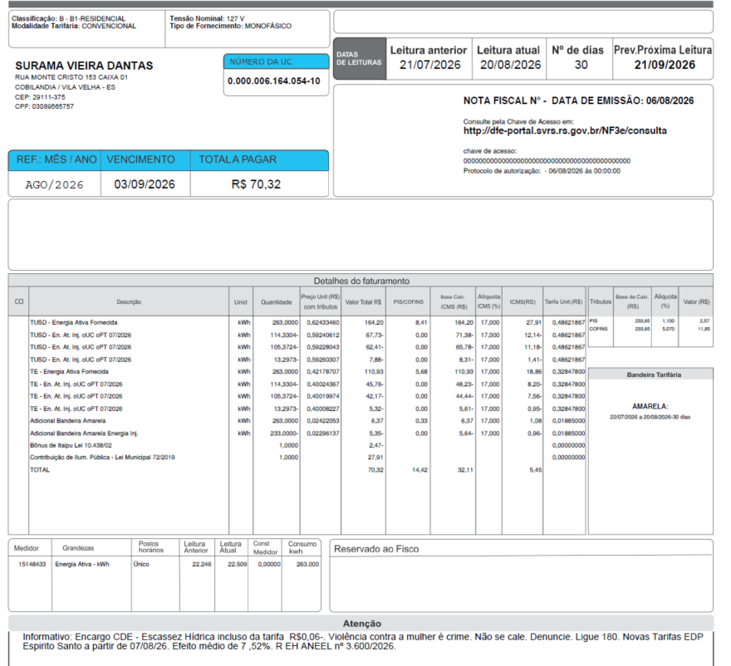
TUSD - Consumo inj | kWh | (233.0001) | 0.59236026 | (138.02) | - | (145.47) | 17% | (24.73) | 0.48621867
TE - Consumo inj | kWh | (233.0001) | 0.40021442 | (93.25) | - | (98.27) | 17% | (16.71) | 0.32847800
Adicional BAM inj | kWh | (233.0001) | 0.02296136 | (5.35) | - | (5.64) |  | (0.96) | 0.01885000
Adicional BVM1 inj | kWh | - | 0.00000000 | - | - | - |  | - | 0.04463000
Adicional BVM2 inj | kWh | - | 0.00000000 | - | - | - |  | - | 0.07877000
Adicional EH inj | kWh | - | 0.00000000 | - | - | - |  | - | 0.14200000

Multas
Juros |  |  |  | (2.47)
Doações
CIP |  |  |  | 27.91

TOTAL |  |  |  | 70.32 | 14.42 | 32.11 |  | 5.46

Informativo Escassez | 30.00 | 0.00018609 | -0.00259652 | (0.07)

Fatura B1 Residencial
 |  | Qtde | TUSD | TE | TUSD + TE | R$
Fornecimento de Energia Elétrica |  |  |  |  |  | 56.84

Energia Fornecida |  | 263.00 | 0.48621867 | 0.32847800 | 0.81469667 | 214.27

Adicional BAM |  | 263.00 |  | 0.01885 |  | 4.96
Adicional BVM 1 |  | - |  | 0.04463 |  | 0.00
Adicional BVM 2 |  | - |  | 0.07877 |  | 0.00
Adicional Escassez Hídrica |  | - |  | 0.00000 |  | 0.00

Energia Injetada |  | -233.00 | 0.48621867 | 0.32847800 | 0.81469667 | -189.83

Adicional BAM |  | (233.00) |  | 0.01885 |  | -4.39
Adicional BVM 1 |  | - |  | 0.04463 |  | 0.00
Adicional BVM 2 |  | - |  | 0.07877 |  | 0.00
Adicional Escassez Hídrica |  | - |  | 0.00000 |  | 0.00

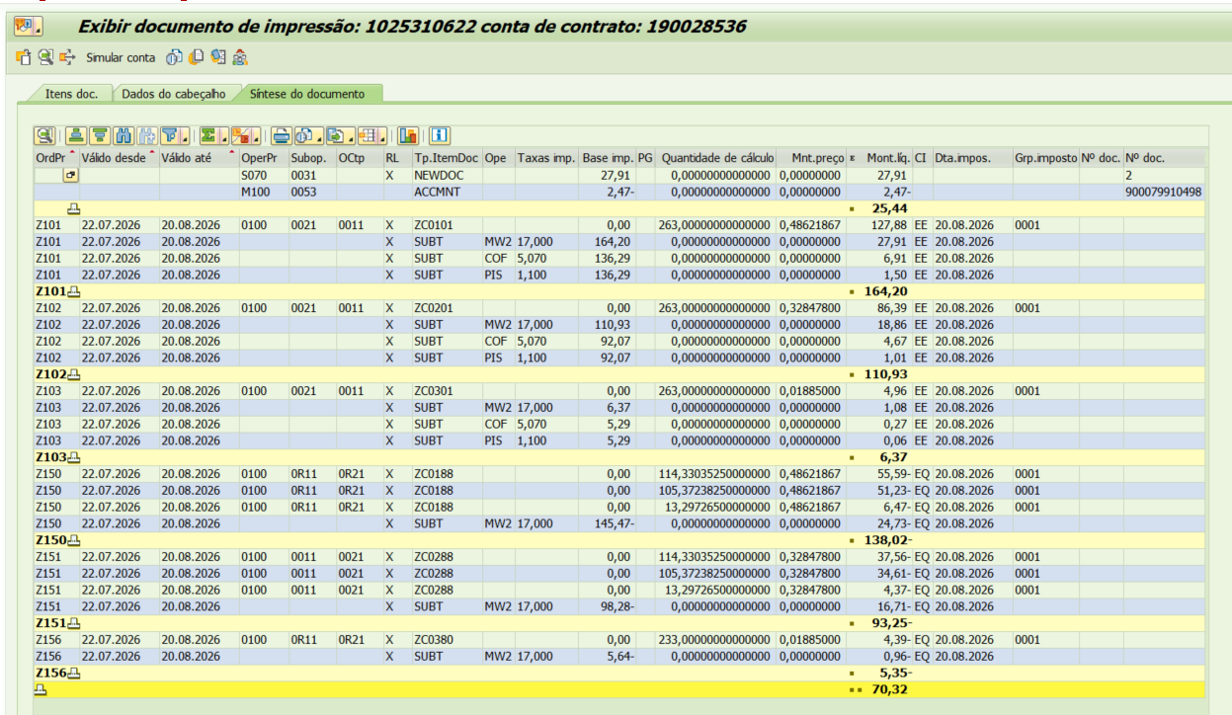

 |  |  |  |  |  | 25.01

 |  | Base de Cálculo
PIS |  | 233.65 | 1.10% |  |  | 2.57
PIS Eneg Inj |  | -206.99 | 1.10% |  |  | -2.28
COFINS |  | 233.65 | 5.07% |  |  | 11.85
COFINS Eneg Inj |  | -206.99 | 5.07% |  |  | -10.49
ICMS |  | 281.50 | 17% |  |  | 47.86
ICMS Eneg Inj |  | -103.91 | 17% |  |  | -17.67

Informativo Escassez Hídrica |  | 30.00 | 0.00018609 | -0.00259652 |  | (0.07)

Fatura B3 (GD) OK
B3 |  |  | Vigência das Tarifas: | 2026-08-07 |  |  |  |  |  |  | Bandeira | R$/kWh | ANEEL em 29/06 |  | TUSD FIO B
 |  |  |  |  |  |  |  |  |  |  | VERDE | 0.00000
TARIFA | TARIFA ANTIGA - REH 3091/2022 |  |  | TARIFA NOVA - REH xxxx/2024 |  |  | Tarifas Proporcionalizadas |  |  |  | BAM | 0.01885 |  |  | TARIFA | TARIFA ANTIGA - REH 3091/2022 |  |  | TARIFA NOVA - REH xxxx/2024 |  | Tarifas Proporcionalizadas
 | Tusd | TE | TUSD + TE | Tusd | TE | TUSD + TE | Tusd | TE | TUSD + TE |  | BVM1 | 0.04463 |  |  |  | Tusd (R$/kWh) |  |  | Tusd (R$/kWh) |  | Tusd (R$/kWh)
B3 | 0.468630 | 0.320680 | 0.789310 | 0.506320 | 0.337390 | 0.843710 | 0.489831 | 0.330079 | 0.819910 |  | BVM2 | 0.07877 |  |  | B3 | 0.203831 |  |  | 0.209152 |  | 0.206824
CDE Escassez Hídrica | 0.000188 | -0.004403 | 0.003605 | 0.000184 | -0.000532 | -0.000348 | 0.000186 | -0.002226 | -0.002040 |  | Escassez Hídrica | 0.14200
TE SCEE |  |  |  |  | 0.0506085 |  |  | 0.028467 |  |  |  |  |  | CUSTO |  | Part. TUSD (%) | Part. TE (%) | Tusd (R$/kWh) | TE (R$/kWh)
 |  |  |  |  |  |  |  |  |  |  |  |  |  | CDE CONTAS
 |  |  |  |  |  | Fatura |  |  |  | Vigência das Tarifas (troca Bandeira): | 2026-08-01 |  |  | CDE COVID |  |  |  |  | 0.000000
INSTALAÇÃO | 1185290 |  |  |  |  | Aug-26 |  |  | Altere a bandeira na célula abaixo |  |  |  |  | CDE ESCASSEZ HÍDRICA |  |  |  | 0.000184 | -0.000532
 |  |  |  |  |  |  |  |  | BAM | BAM
Leitura Anterior | Nº de dias tarifa Anterior | Nº de dias tarifa Nova | Leitura Atual |  |  |  |  | Leitura Anterior | Nº de dias tarifa Anterior | Nº de dias tarifa Nova | Leitura Atual
2026-07-23 | 14 | 18 | 2026-08-24 |  |  |  |  | 2026-07-23 | 8 | 24 | 2026-08-24

Perc. de Redução da Energia Injetada |  |  | TUSD | 100.00% | TE | 100.00% |  |  |  |  | Documento Impressão |  | 1025310624

Descrição | Unidade | Quantidade | Preço Unit (R$) com tributos | Valor Total (R$) | PIS/COFINS (R$) | Base de Cálculo ICMS (R$) | Alíquota ICMS (%) | ICMS (R$) | Preço Unit (R$) | Tributos | Base de Cálc (R$) | Alíquota (%) | Valor (R$)
 |  |  |  |  |  |  |  |  |  |  |  |  |  |  |  | TUSD Fio B | Receita Fio B
TUSD - Consumo | kWh | 987.0000 | 0.62895643 | 620.78 | 31.79 | 620.79 | 17% | 105.53 | 0.48983062 | PIS | 882.29 | 1.10% | 9.71 |  |  | 0.206824 | 204.14 | não está considerando a energia injetada
TE - Consumo | kWh | 987.0000 | 0.42383992 | 418.33 | 21.42 | 418.33 |  | 71.12 | 0.33007938 | PIS Inj | - | 1.10% | -
Adicional BAM | kWh | 987.0000 | 0.02419453 | 23.88 | 1.22 | 23.89 |  | 4.06 | 0.01885000 | COFINS | 882.29 | 5.07% | 44.73
Adicional BVM1 | kWh | - | 0.00000000 | - | - | - |  | - | 0.04463000 | COFINS Inj | - | 5.07% | -
Adicional BVM2 | kWh | - | 0.00000000 | - | - | - |  | - | 0.07877000
Adicional EH | kWh | - | 0.00000000 | - | - | - |  | - | 0.14200000 |  |  |  |  |  |  |  | 1827762
 |  |  |  |  |  |  |  |  |  |  |  |  |  |  | 342.9911 |  | 160147060
TUSD - Consumo inj | kWh | (887.0000) | 0.59675310 | (529.32) | - | (557.89) | 0% | (94.84) | 0.48983062 |  |  |  |  |  | 316.1171 |  | 1494523
TE - Consumo inj | kWh | (887.0000) | 0.40213078 | (356.69) | - | (375.94) | 17% | (63.91) | 0.33007938 |  |  |  |  |  | 227.8918 |  | 160832701
Adicional BAM inj | kWh | (887.0000) | 0.02296505 | (20.37) | - | (21.47) |  | (3.65) | 0.01885000 |  |  |  |  |  | 887
Adicional BVM1 inj | kWh | - | 0.00000000 | - | - | - |  | - | 0.04463000
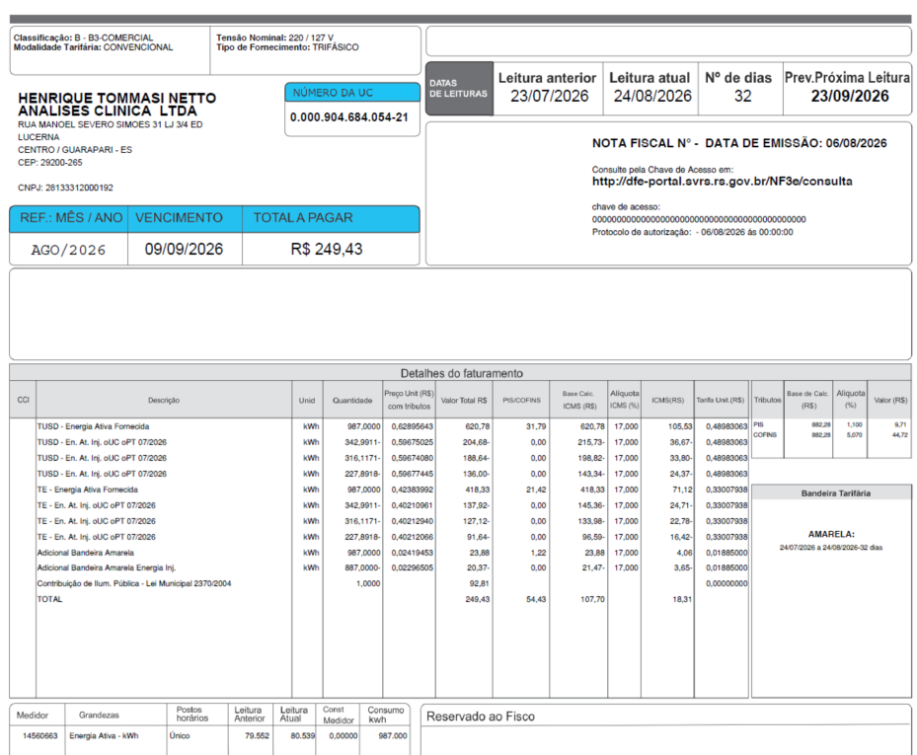
Adicional BVM2 inj | kWh | - | 0.00000000 | - | - | - |  | - | 0.07877000
Adicional EH inj | kWh | - | 0.00000000 | - | - | - |  | - | 0.14200000

Multas |  |  |  |  |  |  |  |  |  |  |  |  |  |  |  |  |  |  |  | 1827762
Juros |  |  |  |  |  |  |  |  |  |  |  |  |  |  |  |  |  |  |  | 160147060
Doações |  |  |  |  |  |  |  |  |  |  |  |  |  |  |  |  |  |  |  | 1494523
CIP |  |  |  | 92.81 |  |  |  |  |  |  |  |  |  |  |  |  |  |  |  | 160832701

TOTAL |  |  |  | 249.42 | 54.44 | 107.70 |  | 18.31

Fatura B1 Residencial
 |  | Qtde | TUSD | TE | TUSD + TE | R$
Fornecimento de Energia Elétrica |  |  |  |  |  | 202.53

Energia Fornecida |  | 987.00 | 0.48983062 | 0.33007938 | 0.81991000 | 809.25

Adicional BAM |  | 987.00 |  | 0.01885 |  | 18.60
Adicional BVM 1 |  | - |  | 0.04463 |  | 0.00
Adicional BVM 2 |  | - |  | 0.07877 |  | 0.00
Adicional Escassez Hídrica |  | - |  | 0.00000 |  | 0.00

Energia Injetada |  | -887.00 | 0.48983062 | 0.33007938 | 0.81991000 | -727.26

Adicional BAM |  | (887.00) |  | 0.01885 |  | -16.72
Adicional BVM 1 |  | - |  | 0.04463 |  | 0.00
Adicional BVM 2 |  | - |  | 0.07877 |  | 0.00
Adicional Escassez Hídrica |  | - |  | 0.00000 |  | 0.00

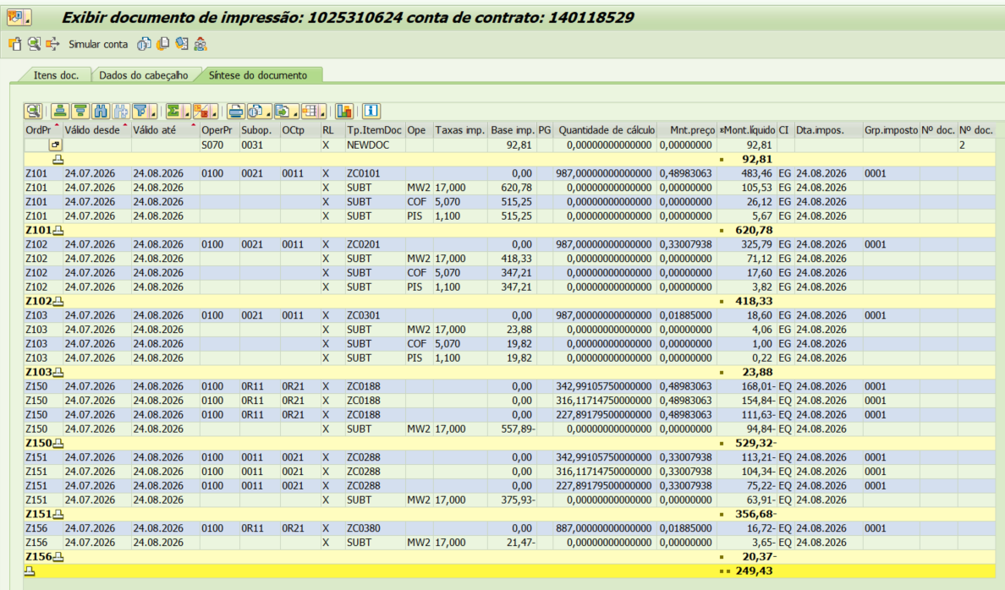
 |  |  |  |  |  | 83.87

 |  | Base de Cálculo
PIS |  | 882.29 | 1.10% |  |  | 9.71
PIS Eneg Inj |  | -792.90 | 1.10% |  |  | -8.72
COFINS |  | 882.29 | 5.07% |  |  | 44.73
COFINS Eneg Inj |  | -792.90 | 5.07% |  |  | -40.20
ICMS |  | 1063.00 | 17% |  |  | 180.71
ICMS Eneg Inj |  | -397.41 | 17% |  |  | -67.56

Informativo Escassez Hídrica |  | 100.00 | 0.00018575 | -0.00222552 |  | (0.20)

Fatura B2 (GD) Massa OK
 | B2 |  |  | Vigência das Tarifas: | 2026-08-07 |  |  |  |  |  |  | Bandeira | R$/kWh | ANEEL em 29/06 |  | TUSD FIO B
 |  |  |  |  |  |  |  |  |  |  |  | VERDE | 0.00000
 | TARIFA | TARIFA ANTIGA - REH 3091/2022 |  |  | TARIFA NOVA - REH xxxx/2024 |  |  | Tarifas Proporcionalizadas |  |  |  | BAM | 0.01885 |  |  | TARIFA | TARIFA ANTIGA - REH 3091/2022 |  |  | TARIFA NOVA - REH xxxx/2024 | Tarifas Proporcionalizadas
 |  | Tusd | TE | TUSD + TE | Tusd | TE | TUSD + TE | Tusd | TE | TUSD + TE |  | BVM1 | 0.04463 |  |  |  | Tusd (R$/kWh) |  |  | Tusd (R$/kWh) | Tusd (R$/kWh)
 | B2 | 0.468630 | 0.320680 | 0.789310 | 0.506320 | 0.337390 | 0.843710 | 0.477424 | 0.324579 | 0.802003 |  | BVM2 | 0.07877 |  |  | B2 | 0.203831 |  |  | 0.209152 | 0.205072
 | CDE Escassez Hídrica | 0.000188 | -0.004403 | 0.003605 | 0.000184 | -0.000532 | -0.000348 | 0.000187 | -0.003500 | -0.003313 |  | Escassez Hídrica | 0.14200
 | TE SCEE |  |  |  |  | 0.0506085 |  |  | 0.011809 |  |  |  |  |  | CUSTO |  | Part. TUSD (%) | Part. TE (%) | Tusd (R$/kWh) | TE (R$/kWh)
 |  |  |  |  |  |  |  |  |  |  |  |  |  |  | CDE CONTAS
 |  |  |  |  |  |  | Fatura |  |  |  | Vigência das Tarifas (troca Bandeira): | 2026-08-01 |  |  | CDE COVID |  |  |  |  | 0.000000
 | INSTALAÇÃO |  |  |  |  |  | Aug-26 |  |  | Altere a bandeira na célula abaixo |  |  |  |  | CDE ESCASSEZ HÍDRICA |  |  |  | 0.000184 | -0.000532
 |  | 1494523 |  |  |  |  |  |  |  | BAM | BAM
 | Leitura Anterior | Nº de dias tarifa Anterior | Nº de dias tarifa Nova | Leitura Atual |  |  |  |  | Leitura Anterior | Nº de dias tarifa Anterior | Nº de dias tarifa Nova | Leitura Atual
 | 2026-07-14 | 23 | 7 | 2026-08-13 |  |  |  |  | 2026-07-14 | 17 | 13 | 2026-08-13

 | Perc. de Redução da Energia Injetada |  |  | TUSD | 100.00% | TE | 100.00% |  |  |  |  | Documento Impressão |  | 1025310636

 | Descrição | Unidade | Quantidade | Preço Unit (R$) com tributos | Valor Total (R$) | PIS/COFINS (R$) | Base de Cálculo ICMS (R$) | Alíquota ICMS (%) | ICMS (R$) | Preço Unit (R$) | Tributos | Base de Cálc (R$) | Alíquota (%) | Valor (R$)
 |  |  |  |  |  |  |  |  |  |  |  |  |  |  |  |  | TUSD Fio B | Receita Fio B
 | TUSD - Consumo | kWh | 1,409.0000 | 0.61303052 | 863.76 | 44.23 | 863.77 | 17% | 146.84 | 0.47742433 | PIS | 1,232.63 | 1.10% | 13.56 |  |  | 0.205072 | 288.95 | não está considerando a energia injetada
 | TE - Consumo | kWh | 1,409.0000 | 0.41677076 | 587.23 | 30.07 | 587.23 |  | 99.83 | 0.32457900 | PIS Inj | - | 1.10% | -
 | Adicional BAM | kWh | 1,409.0000 | 0.02420866 | 34.11 | 1.75 | 34.10 |  | 5.80 | 0.01885000 | COFINS | 1,232.63 | 5.07% | 62.49
 | Adicional BAM | kWh | - | 0.00000000 | - | - | - |  | - | 0.04463000 | COFINS Inj | - | 5.07% | -
 | Adicional BAM | kWh | - | 0.00000000 | - | - | - |  | - | 0.07877000
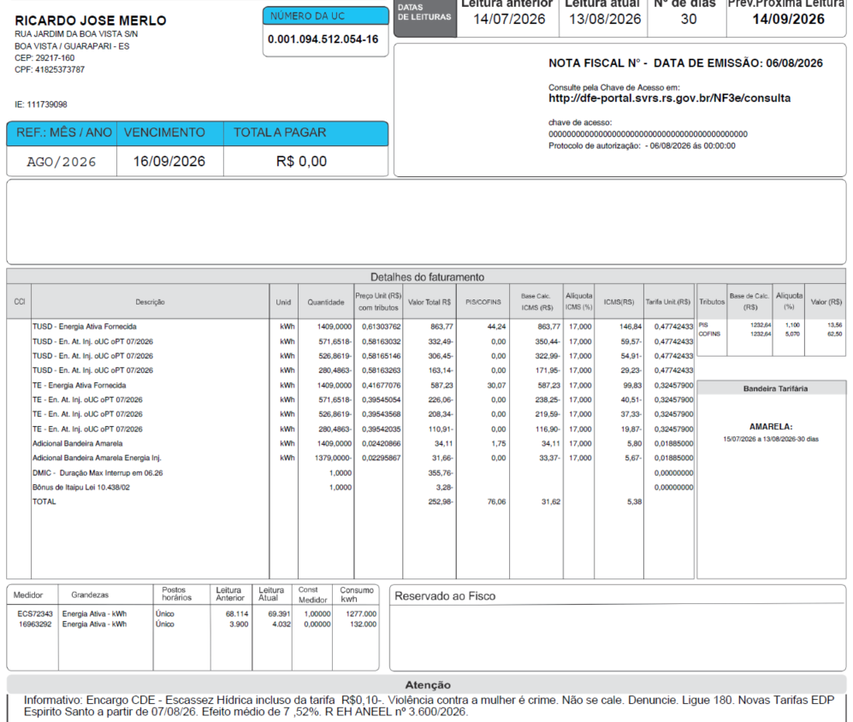
 | Adicional BAM | kWh | - | 0.00000000 | - | - | - |  | - | 0.14200000

 | TUSD - Consumo inj | kWh | (1,379.0000) | 0.58163887 | (802.08) | - | (845.37) | 17% | (143.71) | 0.47742433 |  |  |  |  |  | 571.6518
 | TE - Consumo inj | kWh | (1,379.0000) | 0.39542422 | (545.29) | - | (574.73) | 17% | (97.70) | 0.32457900 |  |  |  |  |  | 526.8619
 | Adicional BAM inj | kWh | (1,379.0000) | 0.02295867 | (31.66) | - | (33.38) |  | (5.67) | 0.01885000 |  |  |  |  |  | 280.4863
 | Adicional BAM inj | kWh | - | 0.00000000 | - | - | - |  | - | 0.04463000
 | Adicional BAM inj | kWh | - | 0.00000000 | - | - | - |  | - | 0.07877000
 | Adicional BAM inj | kWh | - | 0.00000000 | - | - | - |  | - | 0.14200000 |  |  |  |  |  | 1379

 | Juros
 | Multas |  |  |  | (355.76)
 | Doações |  |  |  | (3.28)
 | CIP

 | TOTAL |  |  |  | (252.97) | 76.05 | 31.62 |  | 5.38

 | Informativo Escassez | 30.00 | 0.00018692 | -0.00349983 | (0.10)

 | Se for base reduzida: (célula I18 = 12%)
 |  |  | Com tributos
 | PIS | 1.10% | 1,232.64 | x | 1.10% | 13.56
 | COFINS | 5.07% | 1,232.64 | x | 5.07% | 62.49
Rural c/ incrição | ICMS | 4.00% | 428.00 | x | 12.00% | 51.36 | 1,284.00
 |  |  |  | -
 |  | Base de cálculo reduzida = | Importe
 |  |  | 12% x 4%

 | Fatura B2
 |  |  | Qtde | TUSD | TE | TUSD + TE | R$
 | Fornecimento de Energia Elétrica |  |  |  |  |  | 175.34

 | Energia Fornecida |  | 1,409.00 | 0.47742433 | 0.32457900 | 0.80200333 | 1,130.02

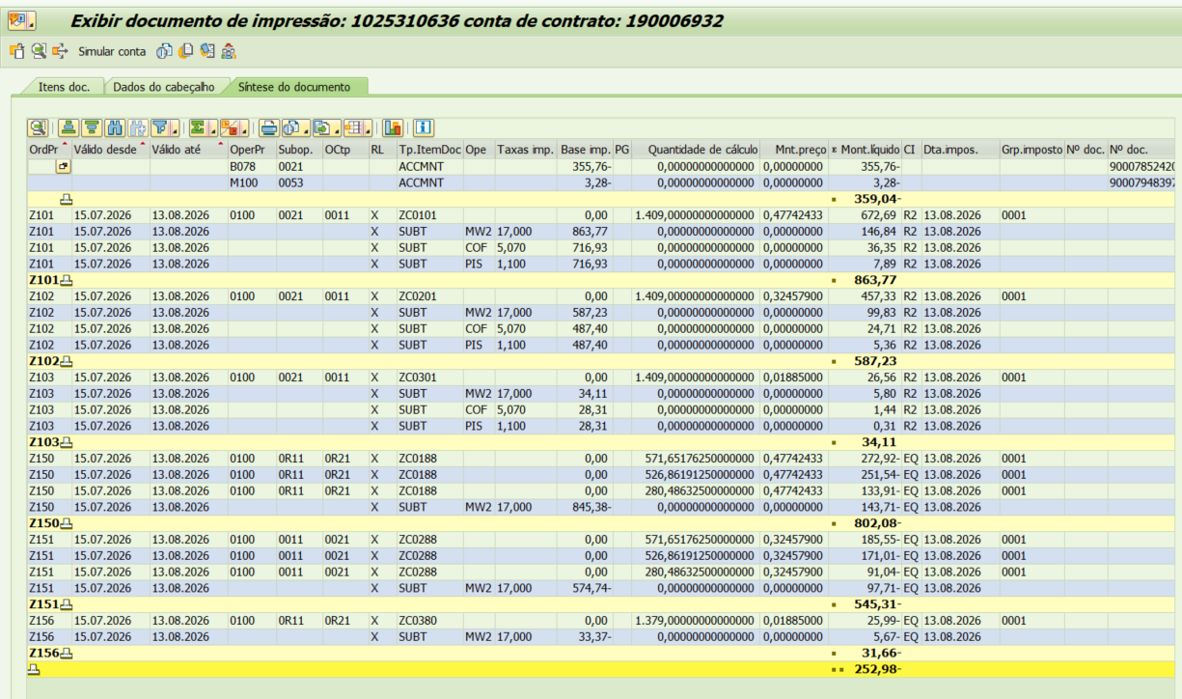
 | Adicional BAM |  | 1,409.00 |  | 0.01885 |  | 26.56
 | Adicional BVM 1 |  | - |  | 0.04463 |  | 0.00
 | Adicional BVM 2 |  | - |  | 0.07877 |  | 0.00
 | Adicional Escassez Hídrica |  | - |  | 0.14200 |  | 0.00

 | Energia Injetada |  | -1,379.00 | 0.47742433 | 0.32457900 | 0.80200333 | -1,105.96

 | Adicional BAM |  | (1,379.00) |  | 0.01885 |  | -25.99
 | Adicional BVM 1 |  | - |  | 0.04463 |  | 0.00
 | Adicional BVM 2 |  | - |  | 0.07877 |  | 0.00
 | Adicional Escassez Hídrica |  | - |  | 0.14200 |  | 0.00

 |  |  |  |  |  |  | 24.63

 |  |  | Base de Cálculo
 | PIS |  | 1232.63 | 1.10% |  |  | 13.56
 | PIS Eneg Inj |  | -1206.38 | 1.10% |  |  | -13.27
 | COFINS |  | 1232.63 | 5.07% |  |  | 62.49
 | COFINS Eneg Inj |  | -1206.38 | 5.07% |  |  | -61.16
 | ICMS |  | 1485.10 | 17% |  |  | 252.47
 | ICMS Eneg Inj |  | -608.10 | 17% |  |  | -103.38

 | Informativo Escassez Hídrica |  | 30.00 | 0.00018692 | -0.00349983 |  | (0.10)

Fatura B2 (GD II) OK
 | B2 |  |  | Vigência das Tarifas: | 2026-08-07 |  |  |  |  |  |  | Bandeira | R$/kWh | ANEEL em 29/06 |  | TUSD FIO B
 |  |  |  |  |  |  |  |  |  |  |  | VERDE | 0.00000
 | TARIFA | TARIFA ANTIGA - REH 3091/2022 |  |  | TARIFA NOVA - REH xxxx/2024 |  |  | Tarifas Proporcionalizadas |  |  |  | BAM | 0.01885 |  |  | TARIFA | TARIFA ANTIGA - REH 3091/2022 |  |  | TARIFA NOVA - REH xxxx/2024 | Tarifas Proporcionalizadas
 |  | Tusd | TE | TUSD + TE | Tusd | TE | TUSD + TE | Tusd | TE | TUSD + TE |  | BVM1 | 0.04463 |  |  |  | Tusd (R$/kWh) |  |  | Tusd (R$/kWh) | Tusd (R$/kWh)
 | B2 | 0.468630 | 0.320680 | 0.789310 | 0.506320 | 0.337390 | 0.843710 | 0.477424 | 0.324579 | 0.802003 |  | BVM2 | 0.07877 |  |  | B2 | 0.203831 |  |  | 0.209152 | 0.205072
 | CDE Escassez Hídrica | 0.000188 | -0.004403 | 0.003605 | 0.000184 | -0.000532 | -0.000348 | 0.000187 | -0.003500 | -0.003313 |  | Escassez Hídrica | 0.14200
 | TE SCEE |  |  |  |  | 0.0506085 |  |  | 0.011809 |  |  |  |  |  | CUSTO |  | Part. TUSD (%) | Part. TE (%) | Tusd (R$/kWh) | TE (R$/kWh)
 |  |  |  |  |  |  |  |  |  |  |  |  |  |  | CDE CONTAS
 |  |  |  |  |  |  | Fatura |  |  |  | Vigência das Tarifas (troca Bandeira): | 2026-08-01 |  |  | CDE COVID |  |  |  |  | 0.000000
 | INSTALAÇÃO |  |  |  |  |  | Aug-26 |  |  | Altere a bandeira na célula abaixo |  |  |  |  | CDE ESCASSEZ HÍDRICA |  |  |  | 0.000184 | -0.000532
 |  | 1827762 |  |  |  |  |  |  |  | BAM | BAM
 | Leitura Anterior | Nº de dias tarifa Anterior | Nº de dias tarifa Nova | Leitura Atual |  |  |  |  | Leitura Anterior | Nº de dias tarifa Anterior | Nº de dias tarifa Nova | Leitura Atual
 | 2026-07-14 | 23 | 7 | 2026-08-13 |  |  |  |  | 2026-07-14 | 17 | 13 | 2026-08-13

 | Perc. de Redução da Energia Injetada |  |  | TUSD | 100.00% | TE | 100.00% |  |  |  |  | Documento Impressão |  | 1025310625

 | Descrição | Unidade | Quantidade | Preço Unit (R$) com tributos | Valor Total (R$) | PIS/COFINS (R$) | Base de Cálculo ICMS (R$) | Alíquota ICMS (%) | ICMS (R$) | Preço Unit (R$) | Tributos | Base de Cálc (R$) | Alíquota (%) | Valor (R$)
 |  |  |  |  |  |  |  |  |  |  |  |  |  |  |  |  | TUSD Fio B | Receita Fio B
 | TUSD - Consumo | kWh | 369.0000 | 0.61303523 | 226.21 | 11.58 | 226.21 | 17% | 38.46 | 0.47742433 | PIS | 322.82 | 1.10% | 3.55 |  |  | 0.205072 | 75.67 | não está considerando a energia injetada
 | TE - Consumo | kWh | 369.0000 | 0.41677507 | 153.79 | 7.88 | 153.79 |  | 26.14 | 0.32457900 | PIS Inj | - | 1.10% | -
 | Adicional BAM | kWh | 369.0000 | 0.02422764 | 8.94 | 0.46 | 8.93 |  | 1.52 | 0.01885000 | COFINS | 322.82 | 5.07% | 16.37
 | Adicional BAM | kWh | - | 0.00000000 | - | - | - |  | - | 0.04463000 | COFINS Inj | - | 5.07% | - | Massa
 | Adicional BAM | kWh | - | 0.00000000 | - | - | - |  | - | 0.07877000 |  |  |  |  | 1827762
 | Adicional BAM | kWh | - | 0.00000000 | - | - | - |  | - | 0.14200000 |  |  |  |  | 160147060
 |  |  |  |  |  |  |  |  |  |  |  |  |  |  | 1494523
 | TUSD - Consumo inj | kWh | (339.0000) | 0.43162242 | (146.32) | - | (154.22) | 17% | (26.22) | 0.35428705 |  |  |  |  | 160832701
 | TE - Consumo inj | kWh | (339.0000) | 0.39542773 | (134.05) | - | (141.29) | 17% | (24.02) | 0.32457900
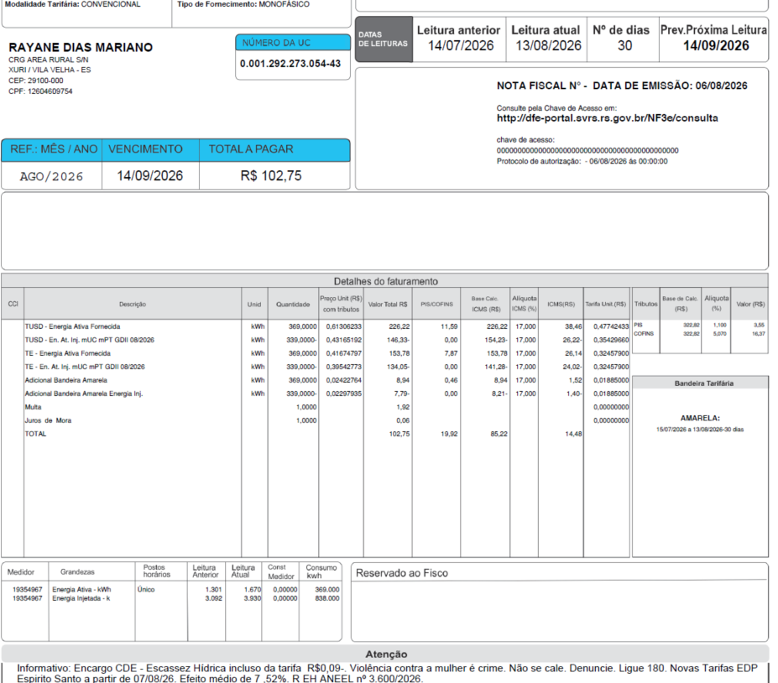
 | Adicional BAM inj | kWh | (339.0000) | 0.02294985 | (7.78) | - | (8.21) |  | (1.39) | 0.01885000
 | Adicional BAM inj | kWh | - | 0.00000000 | - | - | - |  | - | 0.04463000
 | Adicional BAM inj | kWh | - | 0.00000000 | - | - | - |  | - | 0.07877000
 | Adicional BAM inj | kWh | - | 0.00000000 | - | - | - |  | - | 0.14200000

 | Juros |  |  |  | 1.92
 | Multas |  |  |  | 0.06
 | Doações
 | CIP

 | TOTAL |  |  |  | 102.77 | 19.92 | 85.22 |  | 14.48

 | Informativo Escassez | 30.00 | 0.00018692 | -0.00349983 | (0.10)

 | Se for base reduzida: (célula I18 = 12%)
 |  |  | Com tributos
 | PIS | 1.10% | 322.81 | x | 1.10% | 3.55
 | COFINS | 5.07% | 322.81 | x | 5.07% | 16.37
Rural c/ incrição | ICMS | 4.00% | 112.09 | x | 12.00% | 13.45 | 336.26
 |  |  |  | -
 |  | Base de cálculo reduzida = | Importe
 |  |  | 12% x 4%

 | Perc. de Redução da Energia Injetada |  |  | TUSD | 73.90% | TE | 100.00% | #REF!
 |  |  |  | TUSD | 75.22% | TE | 100.00% | #REF!

 | Fatura B2
 |  |  | Qtde | TUSD | TE | TUSD + TE | R$
 | Fornecimento de Energia Elétrica |  |  |  |  |  | 111.45

 | Energia Fornecida |  | 369.00 | 0.47742433 | 0.32457900 | 0.80200333 | 295.94

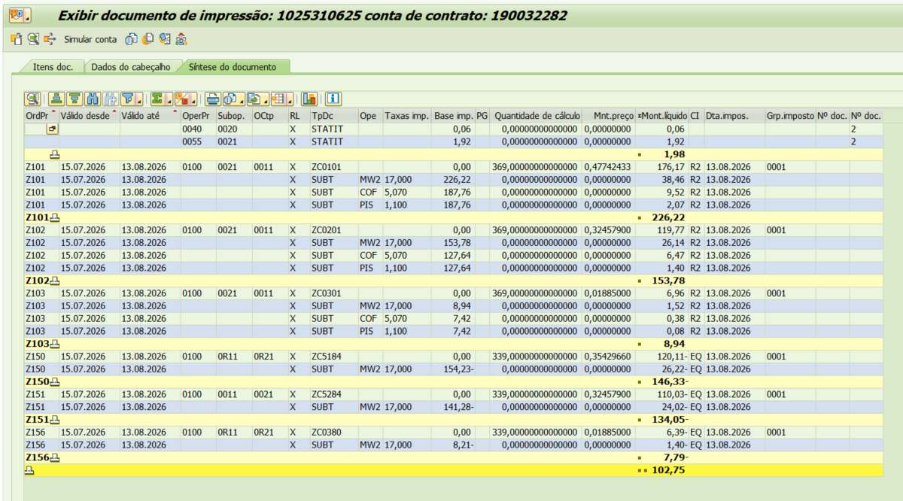
 | Adicional BAM |  | 369.00 |  | 0.01885 |  | 6.96
 | Adicional BVM 1 |  | - |  | 0.04463 |  | 0.00
 | Adicional BVM 2 |  | - |  | 0.07877 |  | 0.00
 | Adicional Escassez Hídrica |  | - |  | 0.14200 |  | 0.00

 | Energia Injetada |  | -339.00 | 0.35428705 | 0.32457900 | 0.67886605 | -230.13

 | Adicional BAM |  | (339.00) |  | 0.01885 |  | -6.39
 | Adicional BVM 1 |  | - |  | 0.04463 |  | 0.00
 | Adicional BVM 2 |  | - |  | 0.07877 |  | 0.00
 | Adicional Escassez Hídrica |  | - |  | 0.14200 |  | 0.00

 |  |  |  |  |  |  | 66.38

 |  |  | Base de Cálculo
 | PIS |  | 322.82 | 1.10% |  |  | 3.55
 | PIS Eneg Inj |  | -252.07 | 1.10% |  |  | -2.77
 | COFINS |  | 322.82 | 5.07% |  |  | 16.37
 | COFINS Eneg Inj |  | -252.07 | 5.07% |  |  | -12.78
 | ICMS |  | 388.94 | 17% |  |  | 66.12
 | ICMS Eneg Inj |  | -149.49 | 17% |  |  | -25.41

 | Informativo Escassez Hídrica |  | 30.00 | 0.00018692 | -0.00349983 |  | (0.10)

